4637
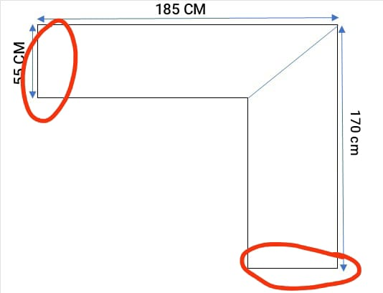

 |  |  |  | MUEBLES SANTA FE SPA
 |  |  |  | VENTAS POR MENOR DE MUEBLES
 |  |  |  | RUT: 77.054.606-0
 |  |  |  | SEPTIMA AVENIDA 1631, SAN MIGUEL
 |  |  |  | FONO 22521 6502
 |  |  |  | E-MAIL: ventas@topmobili.cl
P R E S U P U E S T O |  | N° 11563 |  | NOTA DE VENTA : | 7249

CLIENTE: | JUAN PABLO ARAYA LIRA |  |  | FECHA : | 2025-08-05
RUT: | 13.181012-1 |  |  | FECHA LIMITE : | 2025-08-12
GIRO: | PROYECTOS E INSTALACIONES EN GENERAL |  |  | ORDEN DE COMPRA:
CONTACTO: | kiveca@gmail.com |  |  | HECHO POR:
FONO: | +569 9742 2926 |  |  | SERVICIO EXPRESS: | NO
DIRECCION: | POLCURA # 164 VILLA SAN RAFAEL |  |  | FORMA DE PAGO : | CONTADO
CIUDAD: | ILLAPEL |  |  | VALIDEZ COTIZACIÓN: 5 DÍAS

D E T A L L E
UNIDAD | TIPO | LARGO | ANCHO | COLOR | VALOR | TOTAL
1 | CUB C/R R6 | 1850 | 530 | BARMER DARK MARBLE 40478 SF | 91,892 | $91,892
1 | CUB C/R R6 | 1700 | 530 | BARMER DARK MARBLE 40478 SF | 84,681 | $84,681
2 | CORTE 45° |  |  |  | 10,000 | $20,000

OBSERVACIONES: PAGADO CON TRANSFERENCIA EL 05/08
 |  |  |  |  | NETO | 196,573
 |  |  |  |  | I.V.A. | 37,349
 |  |  |  |  | TOTAL | 233,922

CUENTA VISTA DEL BANCO ESTADO N° 35571389078 A NOMBRE DE
"MUEBLES SANTA FE SPA." - RUT : 77.054.606-0, VENTAS@TOPMOBILI.CL
VISITANOS Y DESCUBRE NUESTROS PRODUCTOS EN |  |  | WWW.TOPMOBILICHILE.CL

CUBIERTA

 |  |  |  |  |  |  |  | NO BORRAR REGLAS!!!!! SI NO LAS SABEN USAR NO BORREN ESTO POR FAVOR!!!!!
 |  |  |  |  |  |  |  | SUSTRATO |  | LAMINADO
 |  | NOTA DE VENTA : | 7249 |  |  |  |  | ALTO | ANCHO | ALTO | ANCHO
 |  | CLIENTE : | JUAN PABLO ARAYA LIRA |  |  |  |  | #REF! | #REF! | #REF! | #REF!

 |  | FECHA LIMITE : | 2025-08-12
 |  | FECHA ENTREGA:
SUSTRATO
SUSTRATO

 |  |  | ALTO | ANCHO
MATERIAL | CANTIDAD | CORTE | 50 | -30 | DESCRIPCIÓN |  | ALTO | ANCHO
MDF18MM | 1 | RESPALDO DE 3 CMS | 1900 | 500 | CUB C/R R6 | 1 | 1850 | 530
 | 1 | RESPALDO DE 3 CMS | 1750 | 500 | 0 | 1 | 1700 | 530
 |  | REGRUESO MDF 15MM
LAMINADO
LAMINADO

 |  |  | ALTO | ANCHO
MATERIAL | CANTIDAD | CORTE | 40 | 110 | DESCRIPCIÓN |  | ALTO | ANCHO
 | 1 |  | 1890 | 610 | CUB C/R R6 | 1 | 1850 | 530
 | 1 |  | 1740 | 610 | CUB C/R R6 | 1 | 1700 | 530

MEDIDAS ORIGINALES
 | MEDIDAS ORIGINALES

MATERIAL | CANTIDAD | DESCRIPCIÓN | ALTO | ANCHO | COLOR
MDF18MM | 1 | CUB C/R R6 | 1850 | 530 | BARMER DARK MARBLE 40478 SF
 | 1 | CUB C/R R6 | 1700 | 530 | BARMER DARK MARBLE 40478 SF

OBSERVACIONES:CORTAR RESPALDO A 3 CMS Y REGRUESO DE 15MM, LLEVA CORTE DE 45°, EMBALAR Y DESPACHAR POR TRANSPORTES



 |  | NOTA DE VENTA : | 7249

 |  | CLIENTE : | JUAN PABLO ARAYA LIRA

 |  | FECHA LIMITE : | 2025-08-12

PRODUCCIÓN

 | DETALLE
 | CANTIDAD | CORTE | ALTO | ANCHO | DESCRIPCION
MDF18MM | 1 | CUB C/R R6 | 1850 | 530 | BARMER DARK MARBLE 40478 SF
 | 1 | CUB C/R R6 | 1700 | 530 | BARMER DARK MARBLE 40478 SF

CORTE
LAMINADO
TUPIZADO
ARMADO
PEGADO
POSTFORMADO

OBSERVACIONES: CORTAR RESPALDO A 3CMS Y REGRUESO DE MDF15MM, LLEVA CORTE 45, EMBALAR Y DESPACHAR POR TRANSPORTE

